개요
이벤트 스크립트 테이블

개요 | 본 문서는 Hero Influence의 이벤트 데이터를 처리하고 내러티브 스크립트를 테이블로 정리한 문서다.
문서 목적 | 메인 퀘스트, 서브퀘스트의 내러티브 콘텐츠를 채팅 시스템으로 구현한다.
기획 의도 | 다양한 분기 이벤트를 통해 유저가 맵 곳곳을 탐험하는 동기를 제공한다.
문서 범위 | 본 문서는 다음과 같은 문서를 포함한다. Chat DB : 채팅 이벤트에서 출력되는 이미지와 스크립트를 관리하는 테이블 Branch DB : 채팅 이벤트에서 출력되는 분기 선택지를 관리하는 테이블

수정 날짜 | 버전 | 담당자 | 수정 내역 | 비고
2026-07-03 | ver.1.0 | 이기석 | 초안 작성
2026-07-10 | ver.1.1 | 이기석 | 1구역 메인퀘스트 Chat_DB, Branch_DB 작성
2026-07-10 | ver.1.2 | 이기석 | 1구역 서브퀘스트 Chat_DB, Branch_DB 작성 | 내러티브 기획ver1.2 참고
2026-07-10 | ver.1.3 | 이기석 | 서브퀘스트 보상 예외 처리 및 히든 루트 연계 분리 | 메인 퀘스트 클리어 후 보상 대체 분기 추가
2026-07-14 | ver.1.4 | 이기석 | 메인 퀘스트 ID 호환 1020190 오류 수정
2026-07-20 | ver.1.5 | 이기석 | 전투 이벤트 ID 값 최신화
2026-07-22 | ver.1.6 | 이기석 | 메인 퀘스트 스토리 갱신 중 | 아직 수정 중
2026-07-22 | ver.1.7 | 이기석 | 메인 퀘스트 111XXXX~128XXXX 중간 조우 스크립트 및 분기 추가 | 102 이후, 기존 103 이전 배치 / 메인퀘스트·서브퀘스트 명칭 반영
2026-07-22 | ver.1.8 | 이기석 | 중립 채팅 나레이션을 주인공 1인칭 독백으로 수정 | 작은따옴표 표기 적용
2026-07-22 | ver.1.9 | 이기석 | 관리자 스크립트 중 말이 아닌 행동 묘사를 괄호로 구분 | 플레이어 채팅 내 행동/판단/전투 진입 문장 정리
2026-07-23 | ver.2.0 | 이기석 | 선발대 위치를 수소문한 뒤 첫번째 조우에서 공구상 정보를 얻는 흐름으로 수정 | 초반부 공구상 선인지 표현 제거
2026-07-23 | ver.2.1 | 이기석 | 묘사 표기를 괄호로 통일하고 1인칭 시점 묘사 규칙 반영 | 개요 시트 수정 이력 및 표기 규칙 갱신
2026-07-23 | ver.2.2 | 이기석 | 첫번째/두번째 조우를 선택지 분기에서 구역 도달 활성화 이벤트로 분리 | 조우 완료 시 다른 후보 조우 비활성화 트리거 추가
2026-07-23 | ver.2.3 | 이기석 | 103XXXX 공구상 전투 진입/종료/보상 브랜치 구조 정리 | 전투 종료 시스템 메시지 추가 / 10209 결과 판정과 10211~10214 보상 브랜치 분리
2026-07-23 | ver.2.4 | 이기석 | 첫번째 조우 스크립트 오타 및 보상 트리거 표기 수정, 요약 시트 최신화 | 111XXXX~118XXXX 요약 갱신 / 두번째 조우 요약 유지
2026-07-24 | ver.2.5 | 이기석 | 메인퀘스트1-2 스크립트 재작성 및 첫번째/두번째 조우 명칭 정리 | 선택지 없는 단일 진행 구성 / 기존 시민·빌런 분쟁 스크립트 대체
2026-07-24 | ver.2.6 | 이기석 | 첫번째 조우_2 스크립트 오타 및 보상 트리거 표기 수정 | 111XXXX~119XXXX 요약 갱신 / 두번째 조우 요약 유지
2026-07-25 | ver.2.7 | 이기석 | 메인퀘스트2-1~2-3(119XXXX~130XXXX) Chat DB 및 Branch DB 작성 | 분기별 체감 분량 균형 조정 / 전투 종료 후 승패·재전투·메인퀘스트3 연계 구현
2026-07-25 | ver.2.8 | 이기석 | 메인퀘스트3 시나리오 개편 및 메인퀘스트1→2→3 순서 재배치 | 2-1~2-3 완료 경로별 공구상 진입·결과·패배·재전투 연계 / 수정 대사 오탈자 및 누락 정보 보정
2026-07-25 | ver.2.9 | 이기석 | 메인퀘스트3 소녀 등장 조건 및 숨은 작업 통로 연계 보완 | 서브퀘스트 DB는 변경하지 않음 / 메인퀘스트1→2 공구상 정보 인지 시점 조사
2026-07-25 | ver.3.0 | 이기석 | 메인퀘스트1→2 공구상 정보 인지 수준에 맞춰 대사 및 요약 수정 | 2-1 보급로 / 2-2 검문소 이후 경로 / 2-3 측면 진입로로 정보 목적 구체화
2026-07-26 | ver.3.1 | 이기석 | 메인퀘스트3 진입 분기를 인질 정보 유무 기반으로 복원 | 메인퀘스트2-1 인질 정보 확보 / 2-2·2-3 미확보 / 소녀 동행 시 오빠 구조 및 인질 정보 보완 / 정면·잠입·인질 보호 선택 구조 적용
2026-07-26 | ver.3.2 | 이기석 | 메인퀘스트3 개편 전 원문 복원 및 소녀·오빠 구간 플래그 수정 | 사용자 수정 대사 보존 / 인질 정보 플래그를 오빠 설명 종료 후 설정 / 루미나 잠입 폭주·빌런 관전·I.P 인질 반응·원래 승리 결과 복원 / 패배·재전투 구조 유지
2026-07-26 | ver.3.3 | 이기석 | 메인퀘스트3 전투별 인질 체력 연출 및 경로 플래그 갱신 | 정면 돌파 75% 피해 원인 지문 추가 / 루미나 폭주로 인질이 50% 상태가 되는 지문 수정 / 인질 구출 중 발각 100% 구조 유지 / 수정 스크립트 셀 노란색 표시 / RouteLuminaExplosion·RouteHostageRescue 플래그 적용
2026-07-27 | ver.3.4 | 이기석 | 서브퀘스트1 구버전 원문 이식 및 독립 서브퀘스트화 | ver2.5 Chat 1150010~1151920 원문을 105·106·107·133 이벤트로 재배치 / Start_BE006 및 Reward_104101·Reward_104102·Reward_104103 유지 / 공구상·선발대 위치 문맥을 소정의 보상 장면으로 교체 / 패배·재전투 구조 및 서브퀘스트 전용 플래그 적용
2026-07-27 | ver.3.5 | 이기석 | 서브퀘스트2 시나리오 전면 재구성 및 패배·재전투 추가 | 108 조사 분기 정리 / 109 편의점 빌런 과거사와 히어로별 민폐 자백 장면 확장 / 110 저스티스의 히어로 자긍심 설득 및 편의점 복귀 / 135 패배 후 연막 철수 / 136 재전투 / Start_BE1080과 기존 완료 보상 유지
2026-07-27 | ver.3.6 | 이기석 | 서브퀘스트2 스크립트 30자 제한 적용 | 서브퀘스트2 Message_Text를 공백·문장부호 포함 30자 이하로 분할 / 초과 대사는 새 Chat ID 행으로 연결 / 지문은 각 행이 독립된 괄호 문장이 되도록 분리 / 기존 Next_Chat_ID·Branch_Group_ID·전투·보상 구조 유지
2026-07-27 | ver.3.7 | 이기석 | 서브퀘스트2 분할 대사 완결문 재작성 | 30자 단위 기계적 절단 제거 / 30자 초과 원문을 의미와 캐릭터 말투가 유지되는 완결 문장으로 축약·분리 / 새 Chat ID 행마다 독립적인 종결 표현 적용 / 기존 Next_Chat_ID·Branch_Group_ID·전투·보상 구조 유지
2026-07-28 | ver.3.9 | 이기석 | 메인퀘스트2 보상 트리거를 선행 루트별로 분리 | 2-1 소녀·편의점 완료 루트 / 2-2·2-3 루미나 나락·네코밍 재앙·소녀 동행 루트별 Reward ID 분리 / 자원 데이터 테이블 V1.6 연계
2026-07-28 | ver.3.8 | 이기석 | 보상 ID 작성 규칙 개편 및 1구역 보상 트리거 ID 최신화 | 1: 구역 / 2~3: 이벤트 묶음 / 4: 대분기 / 5~6: 소분기 체계 적용 / 자원 데이터 테이블 V1.5와 보상 ID 1:1 매칭
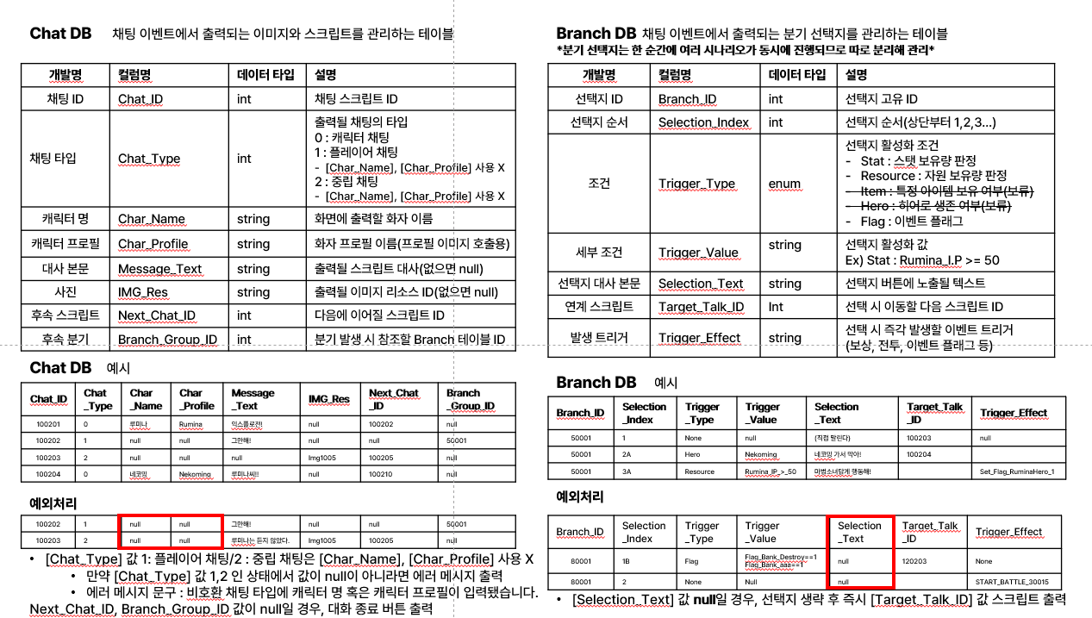
용어 정의

Chat DB | 채팅 이벤트에서 출력되는 이미지와 스크립트를 관리하는 테이블
개발명 | 컬럼명 | 데이터 타입 | 설명
채팅 ID | Chat_ID | int | 채팅 스크립트 ID [채팅 ID 작성 규칙] 기획의도 : 스크립트의 위치를 쉽게 파악하기 위함 1. 채팅 ID는 XXXXXX 일곱자리로 구성 2. XXXXXXX 첫번째 자리는 이벤트가 위치한 구역 표시 3. XXXXXXX 두~세번째 자리는 구역 이벤트 번호 표시 4. XXXXXXX 뒤에서 네자리는 스크립트 번호 표시
 |  |  | 출력될 채팅의 타입
 |  |  | 0 : 캐릭터 채팅
 |  |  | 1 : 플레이어 채팅
 |  |  | - [Char_Name], [Char_Profile] 사용 X
 |  |  | 2 : 중립 채팅
 |  |  | - [Char_Name], [Char_Profile] 사용 X
캐릭터 명 | Char_Name | string | 화면에 출력할 화자 이름
캐릭터 프로필 | Char_Profile | string | 화자 프로필 이름(프로필 이미지 호출용)
대사 본문 | Message_Text | string | 출력될 스크립트 대사(없으면 null)
사진 | IMG_Res | string | 출력될 이미지 리소스 ID(없으면 null)
후속 스크립트 | Next_Chat_ID | int | 다음에 이어질 스크립트 ID
후속 분기 | Branch_Group_ID | int | 분기 발생 시 참조할 Branch 테이블 ID
*분기 선택지는 한 순간에 여러 시나리오가 동시에 진행되므로 따로 분리해 관리*
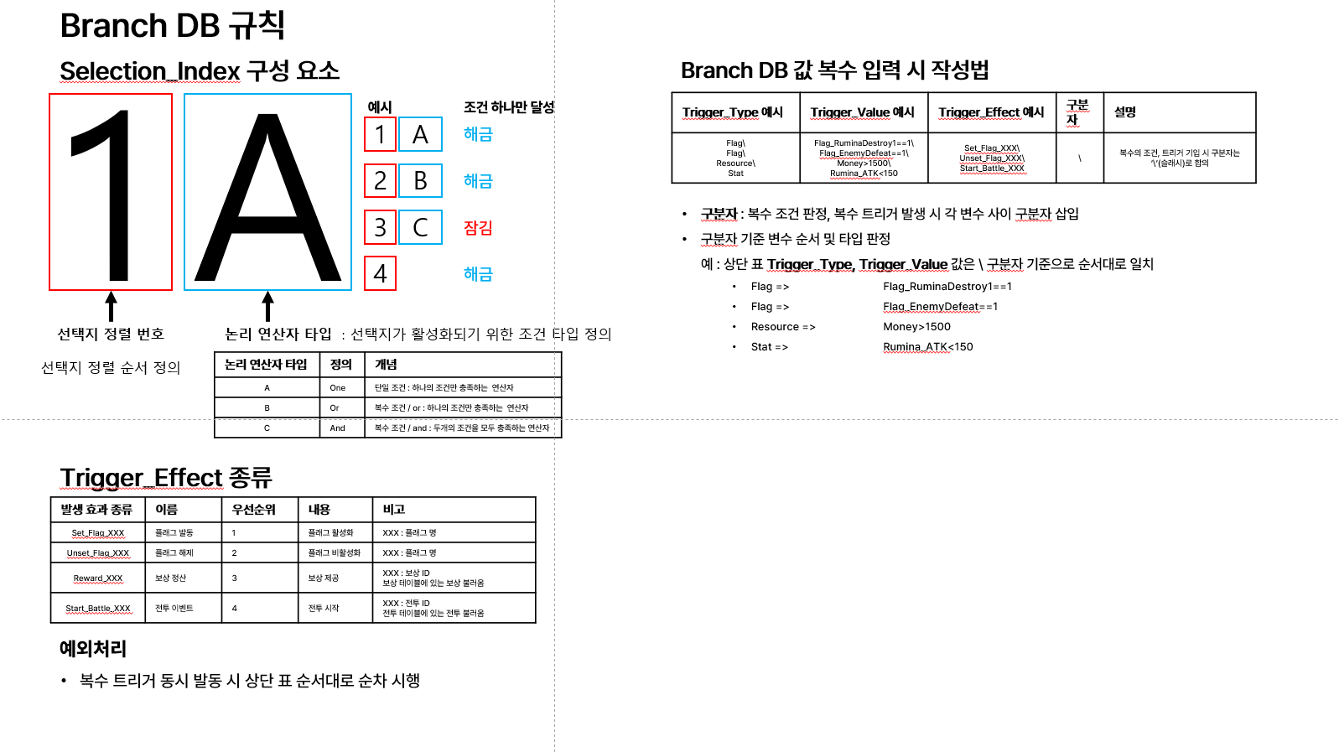
Branch DB | 채팅 이벤트에서 출력되는 분기 선택지를 관리하는 테이블
개발명 | 컬럼명 | 데이터 타입 | 설명
선택지 ID | Branch_ID | int | 선택지 고유 ID [선택지 ID 작성 규칙] 기획의도 : 스크립트의 위치를 쉽게 파악하기 위함 1. 선택지 ID는 XXXXX 다섯자리로 구성 2. XXXXX 첫번째 자리는 이벤트가 위치한 구역 표시 3. XXXXX 두~세번째 자리는 구역 이벤트 번호 표시 4. XXXXX 뒤에서 두자리는 이벤트 내 분기 번호 표시
선택지 순서 | Selection_Index | string | 선택지 순서(상단부터 1,2,3…)
조건 | Trigger_Type | enum | 선택지 활성화 조건
 |  |  | -Stat : 스탯 보유량 판정
 |  |  | -Resource : 자원 보유량 판정
 |  |  | -Flag : 이벤트 플래그
세부 조건 | Trigger_Value | string | 선택지 활성화 값
 |  |  | Ex) Stat : Rumina_I.P >= 50
선택지 대사 본문 | Selection_Text | string | 선택지 버튼에 노출될 텍스트
연계 스크립트 | Target_Talk_ID | Int | 선택 시 이동할 다음 스크립트 ID
발생 트리거 | Trigger_Effect | string | 선택 시 즉각 발생할 이벤트 트리거
 |  |  | (보상, 전투, 이벤트 플래그 등)

이벤트_1구역
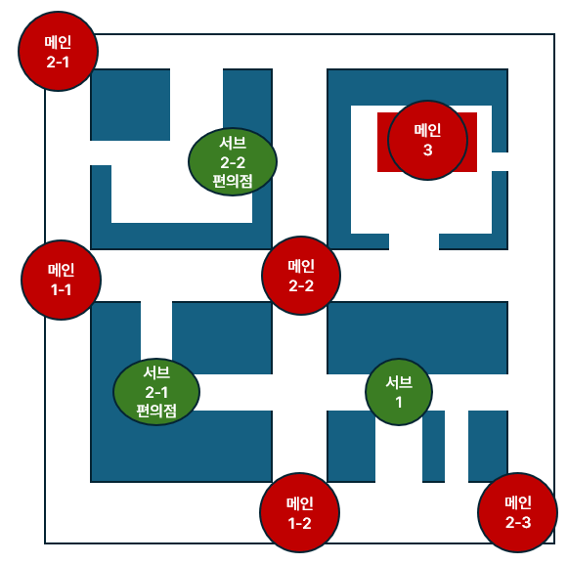
이벤트 그룹 | 이벤트 번호 | 제목 | 소개 | 비고
임무 브리핑 | 102XXXX | 흙내가 고소하다 | 협회가 박살나고, 답 없는 파티를 이끌고 오로라를 점령한 빌런 연합을 몰아내야 하는 상황 공유. 그 첫 단계로 공구상을 탈환하자.
메인퀘스트 | 111XXXX | 메인퀘스트1-1_진입 | 선발대의 흔적을 찾던 히어로들이 협회 잔해 근처에서 상자를 뒤지는 약탈꾼 무리를 발견한다. 약탈꾼들은 빌런 연합 소속이 아니라, 빌런 연합에 잘 보이려고 협회 물자를 털어 바치려는 차기 빌런 지망생들이다. 히어로들은 협회 물자를 지키고 선발대 정보를 캐내기 위해 전투에 들어간다. | 특정 구역 도달 시 활성화 / 메인퀘스트1-2 클리어 시 진행 불가
 | 112XXXX | 메인퀘스트1-1_승리 | 약탈꾼들을 제압한 뒤, 남은 약탈꾼에게서 빌런 연합 선발대가 공구상을 전초기지로 쓴다는 정보를 얻는다. 분기 선택에 따라 루미나가 과격한 위협으로 '나락' 이미지를 얻거나, 네코밍의 불운 사고로 약탈꾼과 주변 건물이 함께 정리된다. 루미나를 직접 제지한 경우 공구상이 선발대 거점이라는 사실을 확인하고, 네코밍에게 맡긴 경우 약탈꾼의 노트에서 공구상 위치까지 파악한다. 히어로들은 확인한 정보를 바탕으로 다음 목표를 정한다. | 특정 구역 도달 시 활성화 / 메인퀘스트1-2 클리어 시 진행 불가
 | 113XXXX | 메인퀘스트1-1_패배 | 히어로들이 변변찮은 약탈꾼들에게 패배한다. 관리자는 연막과 드론으로 시선을 돌린 뒤 기절한 히어로들을 수습해 협회로 복귀한다. 패배 전적 플래그가 남아 이후 같은 조우 재전투 흐름으로 이어진다. | 특정 구역 도달 시 활성화 / 메인퀘스트1-2 클리어 시 진행 불가
 | 114XXXX | 메인퀘스트1-1_재전투 | 이전에 히어로들을 이겼던 약탈꾼들이 다시 나타난 히어로들을 도발한다. 히어로들은 이번에는 반드시 쓰러뜨리겠다며 짧은 대화 후 곧바로 전투에 재진입한다. | 특정 구역 도달 시 활성화 / 메인퀘스트1-2 클리어 시 진행 불가
 | 115XXXX | 메인퀘스트1-2_진입 | 선발대의 흔적을 찾던 히어로들은 빌런들에게 둘러싸인 소녀를 만난다. 소녀는 공구상 근처에서 사라진 오빠를 찾고 있었고, 빌런들의 위협에도 물러서지 않는다. 히어로들은 소녀를 보호하고 오빠의 행방을 묻기 위해 빌런들과 전투에 들어간다. | 특정 구역 도달 시 활성화 / 메인퀘스트1-1 클리어 시 진행 불가
 | 116XXXX | 메인퀘스트1-2_결론 | 빌런들을 제압한 뒤, 소녀의 오빠가 납치된 것이 아니라 빌런 연합에 들어가려 공구상 쪽으로 향했다는 단서를 얻는다. 소녀는 한심한 오빠라도 가족이라며 직접 찾으려 하고, 히어로들은 그녀를 혼자 보낼 수 없어 동행하기로 한다. 결국 파티는 소녀와 함께 공구상으로 이어지는 길목을 조사하게 된다. | 특정 구역 도달 시 활성화 / 메인퀘스트1-1 클리어 시 진행 불가
 | 117XXXX | 메인퀘스트1-2_패배 | 히어로들이 빌런들에게 패배한 사이, 소녀는 오빠를 찾겠다며 골목 너머로 사라진다. 관리자는 연막과 드론으로 쓰러진 히어로들을 수습해 협회로 복귀한다. 패배 전적 플래그가 남아 이후 같은 조우 재전투 흐름으로 이어진다. | 특정 구역 도달 시 활성화 / 메인퀘스트1-1 클리어 시 진행 불가
 | 118XXXX | 메인퀘스트1-2_재전투 | 돌고 돌아 같은 골목으로 돌아온 소녀와 빌런들을 다시 만난다. 히어로들은 이번에는 소녀를 지키고 오빠의 행방을 알아내겠다며 곧바로 전투에 재진입한다. | 특정 구역 도달 시 활성화 / 메인퀘스트1-1 클리어 시 진행 불가
 | 119XXXX | 메인퀘스트2-1_진입 | 공구상으로 향하는 길목 중 하나, 여기엔 빌런들이 히어로들이 오는줄도 모르고 괴담 삼매경에 빠져있다. 요지는 편의점 진상만 노리는 편의점 빌런이 이곳에 판치고 있다는 것. 평소 남의 물건을 빼앗기만 하는 빌런들이 편의점 진상이 아니었던 적이 없었기에, 그들은 긴장하며 대화에 깊이 몰입한다. - 전투 : 괴담 삼매경에 빠진 빌런들을 급습한다. 전투 발생. - 대화 : 블랙 불릿이 먼저 나서며. 빌런들의 대화에 끼어든다. [특수 플래그] 서브 퀘스트 편의점 빌런 클리어 = 편의점 빌런을 이미 잡았다면 그들에게 이 소식을 흘린다. 그들은 이제 무서울 게 없다며 자랑스럽게 근처의 편의점을 털어먹을 생각으로 자리를 비운다. 그러나 해당 편의점엔 편의점 빌런이 알바로 일하고 있었고, 결국 그들은 돌아오지 못한다. 메인퀘스트1-2 클리어 = 소녀가 빌런들에게 접근해 다짜고짜, 오빠의 행방을 묻는다. 빌런들이 당황하여 그녀를 공격하려 하자, 히어로들이 그녀를 보호하기 위해 싸운다. | 특정 구역 도달 시 활성화 / 메인퀘스트2-2, 메인퀘스트2-3 클리어 시 진행 불가
 | 120XXXX | 메인퀘스트2-1_결론 | 길목을 돌파한 히어로들은 공구상 보급 지도에서 인질 작업장과 근무 인원을 확인한다. 공구상의 위치는 메인퀘스트1에서 이미 파악했으며, 이 경로에서는 인질의 존재와 위치를 추가로 확정한다. [특수 플래그] 메인퀘스트1-2 클리어 = 소녀는 오빠가 자발적으로 빌런 연합에 들어갔다가 버려졌다는 사실을 듣고 공구상으로 향한다. | 특정 구역 도달 시 활성화 / 메인퀘스트2-2, 메인퀘스트2-3 클리어 시 진행 불가
 | 121XXXX | 메인퀘스트2-1_패배 | 빌런에게 패배한 히어로들을 수습하고 협회로 복귀한다. 온갖 폼은 다 잡고 패배한 사실에 부끄러워하는 관리자 | 특정 구역 도달 시 활성화 / 메인퀘스트2-2, 메인퀘스트2-3 클리어 시 진행 불가
 | 122XXXX | 메인퀘스트2-1_재전투 | 빌런들은 패배한 주제에 또 왔느냐며 달려든다. | 특정 구역 도달 시 활성화 / 메인퀘스트2-2, 메인퀘스트2-3 클리어 시 진행 불가
 | 123XXXX | 메인퀘스트2-2_진입 | 이곳은 교차로로 히어로 협회를 점령하기 위해 빌런 연합 선발대가 세운 검문소다. 그곳에서 히어로들은 익숙한 얼굴을 만나게 되는데... [특수 플래그] 메인퀘스트1-1 루미나 나락 = 당신이 격퇴한 약탈꾼들을 만난다. 그는 히어로들, 특히 루미나를 알아보고 빌런들에게 알린다. 그러나 빌런들은 그 말을 듣자마자 루미나를 극진히 대접한다. 열폭한 루미나는 이들을 기습한다. 메인퀘스트1-1 네코밍 재앙 = 히어로 중에 빌런보다 무자비한 존재가 있다는 소문이 돌고 있다. 히어로들을 마주한 빌런들은 긴장하지만, 누군가 용기를 내어 맞서려고 하는데... 메인퀘스트1-2 클리어 = 소녀가 겁도 없이 교차로로 달려가 오빠의 행방을 묻는다. 그때 빌런 중 한명이 오빠를 알고 있다며 그녀를 꼬드기는데, 누가 봐도 사기극이다. 분노한 히어로들은 이를 강하게 응징한다. | 특정 구역 도달 시 활성화 / 메인퀘스트2-1, 메인퀘스트2-3 클리어 시 진행 불가
 | 124XXXX | 메인퀘스트2-2_결론 | 기본 = 히어로들은 어떻게든 길을 뚫는다. 이제 남은 길은 공구상에 있는 길 뿐이다. [특수 플래그] 메인퀘스트1-1 루미나 나락 = 루미나의 강력한 화력을 맛본 빌런들은 그녀가 전설의 흑마법사 '나락'임을 확신하고 납작 업드린다. 루미나는 강하게 부정하지만, 빌런들은 오히려 진짜인 이유라고 여긴다. 메인퀘스트1-1 네코밍 재앙 = 빌런들이 낸 용기는 무참하게 꺾인다. 마지막에 용기를 낸 빌런이 결과를 인정하지 못하고 그들을 말리려는 네코밍을 기습하려다, 하늘의 재앙을 받는데, 그것을 본 빌런들은 혼비백산하여 흩어진다. 시간이 지나 도시에서는 사면초가에 몰린 히어로들이 빌런에 맞서기 위해 전재미문의 우주적 존재를 풀어놓았다며, 손속을 두지 않는다는 소문이 퍼진다. 메인퀘스트1-2 클리어 = 소녀를 벗겨먹으려는 괘씸한 빌런을 구타하는 히어로들. 그러나 소녀는 히어로들을 제지한다. 왜냐면 그 빌런은 오빠의 지인이었기 때문이다. 미안해하는 히어로들을 두려워하며, 빌런은 소녀의 오빠가 빌런 연합으로 전향했고, 공구상을 고치는 일을 끝낸 뒤에 공구상 쪽 분리수거장에 매립되었다고 밝힌다. 소녀는 그 말을 듣자마자 공구상으로 이동한다. | 특정 구역 도달 시 활성화 / 메인퀘스트2-1, 메인퀘스트2-3 클리어 시 진행 불가
 | 125XXXX | 메인퀘스트2-2_패배 | 빌런에게 패배한 히어로들을 수습하고 협회로 복귀한다. 피곤해하는 관리자 [특수 플래그] 메인퀘스트1-1 루미나 나락 = 히어로들이 패배하자, 빌런들은 역시 헛소문이라 치부하고 신경 쓰지 않게 된다.(루미나 나락 플래그 비활성화)-> 기본 루트로 복귀 메인퀘스트1-1 네코밍 재앙 = 히어로들이 패배하자, 빌런들은 역시 헛소문이라 치부하고 신경 쓰지 않게 된다.(네코밍 재앙 플래그 비활성화)-> 기본 루트로 복귀 메인퀘스트 1-2 클리어 = 히어로들이 패배하자, 소녀는 하는 수 없다며 다음에 다시 찾아오겠다고 한 뒤 히어로들을 끌고 협회로 돌아온다.-> 소녀 전용 루트 유지 | 특정 구역 도달 시 활성화 / 메인퀘스트2-1, 메인퀘스트2-3 클리어 시 진행 불가
 | 126XXXX | 메인퀘스트2-2_재전투 | 빌런들은 패배한 주제에 또 왔느냐며 달려든다. | 특정 구역 도달 시 활성화 / 메인퀘스트2-1, 메인퀘스트2-3 클리어 시 진행 불가
 | 127XXXX | 메인퀘스트2-3_진입 | 이상할 정도로 경비가 적은 빌런 전진기지를 공격하려던 히어로들은 역으로 빌런들에게 포위당한다. 그들은 UMT에 입단하기 위해 히어로 실적을 쌓겠다며, 그들을 공격한다. [특수 플래그] 메인퀘스트1-1 루미나 나락 = 약탈꾼들을 공격한 게 그들임을 알아보고 귀여운 후배를 건드렸다며 공격한다. 메인퀘스트1-1 네코밍 재앙 = 진정한 빌런은 설령 무자비한 정의가 들이닥쳐도 떳떳하게 마주하는 법이라며 공격한다. 메인퀘스트1-2 클리어 = 소녀는 빌런들이 오빠와 친하게 지내던 사람들임을 알아본다. 이는 그들이 함께 빌런 연합에 입단하자고 힘을 모은 UMT 지망생이었기 때문. 다만 그들은 빌런 연합에 입단했지만 유일하게 오빠만 못한 것. 결국 UMT 지망생들은 차마 소녀를 건드릴 수 없어 퇴각하고 기지에 남은 적은 무리만 히어로를 상대하게 된다. | 특정 구역 도달 시 활성화 / 메인퀘스트2-1, 메인퀘스트2-2 클리어 시 진행 불가
 | 128XXXX | 메인퀘스트2-3_결론 | 폼 잡고 나타나서 맥 빠지게 패하고 도망친 빌런들. 결국 뭐였던 걸까. 아무튼 길은 뚫렸다. [특수 플래그] 메인퀘스트 1-1 루미나 나락 = 루미나의 화력을 맛본 빌런들이 대선배님을 몰라뵈었다며 절하고 물러선다. 메인퀘스트 1-1 네코밍 재앙 = 빌런들은 절대 굴하지 않겠다고 의지로 일어서지만, 그 의지는 네코밍의 의도치 않은 손길 아래 철저히 유린당한다. 빌런에게 밀쳐진 네코밍이 바닥을 짚자, 싱크홀이 생기며 UMT 지망생들은 흔적도 없이 사라졌다. 메인퀘스트 1-2 클리어 = 전투가 끝나고 보니 UMT 지망생들이 남긴 편지지가 있다. 거기엔 오빠가 제발로 걸어와 빌런이 되었으며, 특유의 자뻑으로 공구상의 빌런 리더를 열받게 해 공구상 수리를 마치자마자 근처 분리수거장에서 버려졌다고 한다. 소녀는 썩어빠진 오빠를 구하기 위해 움직인다. | 특정 구역 도달 시 활성화 / 메인퀘스트2-1, 메인퀘스트2-2 클리어 시 진행 불가
 | 129XXXX | 메인퀘스트2-3_패배 | 빌런에게 패배한 히어로들을 수습하고 협회로 복귀한다. 피곤해하는 관리자 [특수 플래그] 메인퀘스트1-1 루미나 나락 = 역시 나락은 없었다며 안심하고 돌아간다.(루미나 나락 플래그 비활성화)-> 기본 루트로 복귀 메인퀘스트1-1 네코밍 재앙 = UMT는 거대한 재앙을 몰아냈다며 기뻐하면서 히어로들을 제압하는 것도 까먹고 돌아간다.(네코밍 재앙 플래그 비활성화)-> 기본 루트로 복귀 메인퀘스트 1-2 클리어 = 히어로들이 패배하자, 소녀는 하는 수 없다며 다음에 다시 찾아오겠다고 한 뒤 히어로들을 끌고 협회로 돌아온다.-> 소녀 전용 루트 유지 | 특정 구역 도달 시 활성화 / 메인퀘스트2-1, 메인퀘스트2-2 클리어 시 진행 불가
 | 130XXXX | 메인퀘스트2-3_재전투 | 빌런들은 패배한 주제에 또 왔느냐며 달려든다. | 특정 구역 도달 시 활성화 / 메인퀘스트2-1, 메인퀘스트2-2 클리어 시 진행 불가
 | 103XXXX | 메인퀘스트3_진입 | 히어로들이 빌런 연합이 점령한 공구상에 진입한다. 공구상의 위치는 메인퀘스트1에서 확보하며, 메인퀘스트2에서는 선택한 분기에 따라 인질 정보의 확보 여부가 달라진다. [소녀 동행] 공구상 진입 전에 분리수거장에서 오빠를 만난다. 인질 정보를 몰랐다면 오빠의 설명이 끝난 뒤 인질 정보 플래그를 획득한다. 이미 알고 있었다면 오빠의 정보가 쓸모없어지고 소녀의 핀잔 장면으로 이어진다. [진입 선택] 인질 정보를 알면 정면 돌파와 인질 우선 구출을 선택한다. 모르면 정면 돌파와 잠입을 선택한다. 개편 전 원문의 정면 돌파, 루미나 잠입·폭주, 저스티스와 블랙불릿의 연기 및 이를 엿보는 빌런, I.P가 낮을 때의 인질 반응을 유지한다. 정면 돌파는 인질 체력 75%, 기습 중 루미나 폭주는 50%, 인질 구출 중 발각은 100%에서 전투를 시작한다. | 인질 정보 유무에 따른 선택지 연결 / 전투별 인질 초기 체력 및 갱신된 경로 플래그 반영
 | 104XXXX | 메인퀘스트3_클리어 | 공구상 점령전 승리 후 인질 부상자 수에 따라 개편 전 결과 대사가 이어진다. 인질 3명 부상, 1~2명 부상, 전원 무사 결과를 유지하며, 인질 우선 구출 루트에서는 저스티스와 블랙불릿의 연기 후일담이 추가된다. 전투 패배는 별도의 패배·재전투 이벤트로 연결한다. | 거점 점령 및 인질 구출 결과 이벤트
 | 131XXXX | 메인퀘스트3_패배 | 공구상 점령전에 패배한 파티가 선택한 진입 방식의 퇴로로 철수한다. 정면 돌파·잠입·인질 보호 루트별 실패 원인을 확인하고 같은 방식의 재공격을 준비한다. | 거점 점령전 패배 이벤트
 | 132XXXX | 메인퀘스트3_재전투 | 이전 전투에서 확인한 경비 배치를 반영해 공구상에 재진입한다. 정면 돌파는 BE003, 잠입은 BE004, 인질 보호는 BE002를 다시 호출하고 전투 종료 뒤 동일한 결과 분기로 복귀한다. | 거점 점령전 재도전 이벤트
1구역 클리어 후일담 | 150XXXX | 메인퀘스트3_후일담 | 마돈나가 선발대에게 시도한 연락을 히어로가 받는다. 마돈나는 잠시 당황하지만, 인프라도 지원도 박살난 마당에 히어로가 뭘 할 수 있느냐며 막을 수 있다면 본인이 있는 구역으로 찾아오라며 히어로들을 도발한다. 이후 히어로들은 2,3구역 | 거점 점령 후 마돈나가 히어로에게 연락해 도발 시전 다음 구역으로의 이동 유도
서브 퀘스트 1 | 105XXXX | 서브퀘스트1 진입 | 한 골목에서 시민이 빌런에게 추격당한다. 저스티스가 격분해 빌런을 막아서고, 빌런은 시간이 없다며 싸움을 건다.
 | 106XXXX | 서브퀘스트1_클리어 | 패하고도 억울해하는 빌런. 알고 보니 시민이 빌런의 보급품을 훔치고 자기 것인 양 행세한 것이다. 시민이 적반하장으로 빌런에게 물건을 돌려줘서 애꿎은 시민을 다치게 할 거냐고 저스티스를 몰아붙이자, 그와 친한 블랙불릿은 은연중 불쾌감을 드러낸다. [선택지] 1. 블랙불릿에게 맡긴다.: 블랙불릿은 시민을 때려 기절시키고 물건을 빌런에게 돌려준다. 빌런은 고맙다며 소정의 보상을 주고 사라진다. 대신 폭행당한 시민은 이를 제보하여 히어로들의 명성이 크게 떨어진다. 2. 빌런에게서 물건을 압수한다.: 빌런은 히어로도 다 한통속이라고 눈물을 훔치며 사라지고, 시민은 당연한 양 물건을 가지고 가려 한다. 그러나 관리자는 법을 들이밀며 빌런의 사유물은 히어로 협회의 관리하에 있고, 이를 가져가는 건 절도라 몰아붙여 그를 처벌한다. 협회는 현장 해결에 대한 소정의 보상을 지급한다.
 | 107XXXX | 서브퀘스트1_패배 | 빌런에게 히어로들이 무참히 패하자 시민은 흔적도 없이 사라지고, 빌런은 기절한 히어로들을 내버려 둔 채 시민을 쫓아간다. 관리자는 히어로들을 협회로 복귀시킨다.
 | 133XXXX | 서브퀘스트1_재전투 | 돌고 돌아 시민과 빌런, 히어로들은 같은 곳에서 다시 마주한다. 빌런과 재전투가 발생한다.
서브 퀘스트 2 | 108XXXX | 서브퀘스트2-1 진입 | 편의점 진상만 골라 공격하는 빌런의 소문을 듣는다. 영수증·CCTV 분석, 직원 탐문, 저스티스의 진상 연기 중 하나로 단서를 확보하고 전직 편의점 직원인 범인의 은신처를 찾아낸다.
 | 109XXXX | 서브퀘스트2-2 진입 | 폐점한 편의점에서 빌런과 마주친다. 장시간 단독 근무와 고객 폭언, 부당 해고, 히어로 면접 탈락으로 이어진 과거를 듣고 회유하려 하지만, 히어로들이 털어놓은 편의점 민폐 경험이 웬만한 빌런보다 심각하다는 사실에 빌런이 격분해 전투가 벌어진다.
 | 110XXXX | 서브퀘스트2-2_클리어 | 편의점 빌런을 제압한다. 저스티스는 히어로의 자긍심은 분노를 휘두르는 것이 아니라 힘이 있어도 넘지 않을 선을 지키는 데서 생긴다고 가르친다. 점주는 안전 규정을 보완하고 그를 수습 직원으로 다시 받아들인다.
 | 135XXXX | 서브퀘스트2-2_패배 | 폭주한 편의점 빌런에게 밀리자 블랙불릿이 소화기를 터뜨려 연막을 만들고, 네코밍과 루미나가 쓰러진 동료들을 회수한다. 관리자는 히어로들을 협회로 복귀시켜 재전투를 준비한다.
 | 136XXXX | 서브퀘스트2-2_재전투 | 정비를 마친 히어로들이 폐점한 편의점을 다시 찾아간다. 편의점 빌런은 재방문 고객이라며 이들을 다시 SSS급 진상으로 분류하고 재격돌한다.
UMT | 151XXXX | UMT 등장
 | 152XXXX | UMT 전투 진입
 | 153XXXX | UMT 전투 승리
 | 154XXXX | UMT 전투 패배
 | 155XXXX | UMT 전투 재전투
 | 156XXXX | UMT 거점 점령 - 패배/후순위

